Sheet1
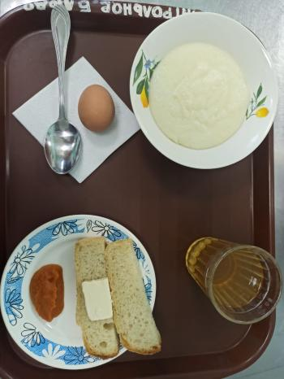
Школа | МБОУ Большекирсановская сош имени Героя Советского Союза Хайло В.А. |  |  | Отд./корп |  |  |  | День | 16/05/2023

Прием пищи | Раздел | № рец. | Блюдо | Выход, г | Цена | Калорийность | Белки | Жиры | Углеводы
Завтрак | гор.блюдо | 181 | Каша жидкая молочная из манной крупы | 200.00 | 19.89 | 225.00 | 6.11 | 10.72 | 42.36
 | гор.напиток | 349 | Компот из смеси сухофруктов ( с добавлением витамина С) | 180.00 | 4.04 | 119.52 | 0.60 | 0.08 | 28.81
 | хлеб | Н | Хлеб пшеничный | 20.00 | 2.16 | 46.00 | 1.52 | 0.16 | 9.40
 |  | 1 | Бутерброд с маслом сливочныым | 30.00 | 7.88 | 136.00 | 2.36 | 7.49 | 14.89
 |  | 209 | Яйцо вареное | 40.00 | 13.80 | 63.00 | 5.08 | 4.60 | 0.28
 |  | Н | Икра кабачковая промышленного производства | 30.00 | 4.50 | 19.50 | 0.00 | 1.20 | 2.10
Завтрак 2 | фрукты

Обед | закуска
 | 1 блюдо |  | .
 | 2 блюдо
 | гарнир
 | сладкое
 | хлеб бел.
 | хлеб черн.

 |  |  |  | 500.00 | 52.27 | 609.02 | 15.67 | 24.25 | 97.84

